Fedlap
2023/2024. TANÉVI
SPORTLÖVŐ DIÁKOLIMPIA® MEGYEI DÖNTŐ
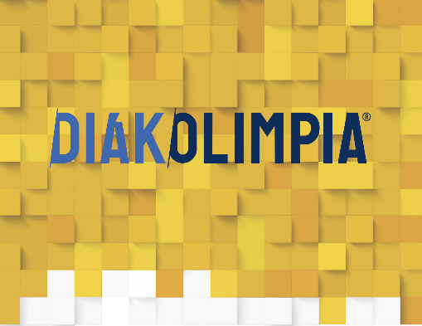





Vármegye: Hajdú-Bihar

Helyszín: Debrecen

Időpont: 2024.04.12.

EREDMÉNYEK

